Wood
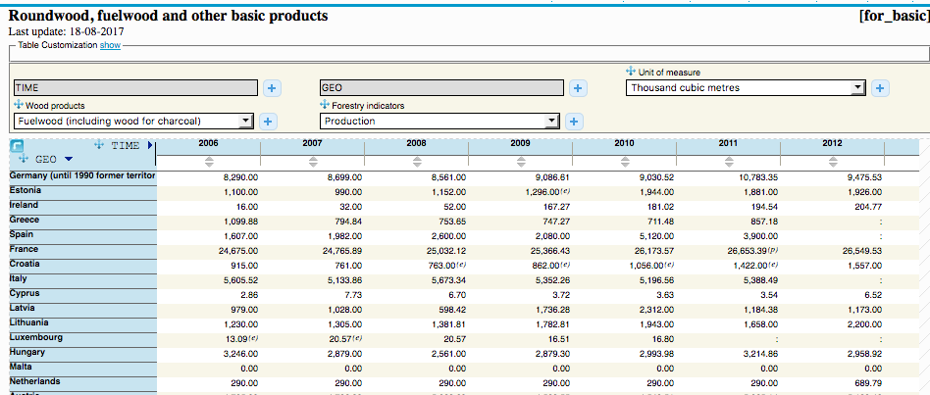
Wood source analysis

General | Value | Unit | Source
Wood biomass | 27 | Mtoe | [1]
Roundwood equivalent | 129 | Mm3 | [1]
toe | 41.868 | GJ | [2]
Energy content (calculated) | 8.8 | GJ/m3 | -
Densitiy (oven-dry tonnes per m3 of solid wood products) for temperate species | 0.45 | tonne/m3 | [1]
Heating value of oven-dried wood | 18 | MJ/kg | [3]
Energy content (calculated) | 8.1 | GJ/m3 | -

Country | Volume fuelwood (1000 m3) | Volume fuelwood (m3) | Energy (TJ)
NL | 689.79 | 689,790 | 6,068
Source | [4] | - | -

References
[1] Eurostat (2011) Forestry in the EU and the world - a statistical portrait (http://refman.et-model.com/publications/1877)
[2] IEA (2014) Unit Converter (http://www.iea.org/statistics/resources/unitconverter/)
[3] OECD/IEA (2005) Energy statistics manual (http://refman.et-model.com/publications/1094)
[4] Eurostat (2017) Roundwood, fuelwood and other basic products (for_basic) http://appsso.eurostat.ec.europa.eu/nui/submitViewTableAction.do)

